Page_1
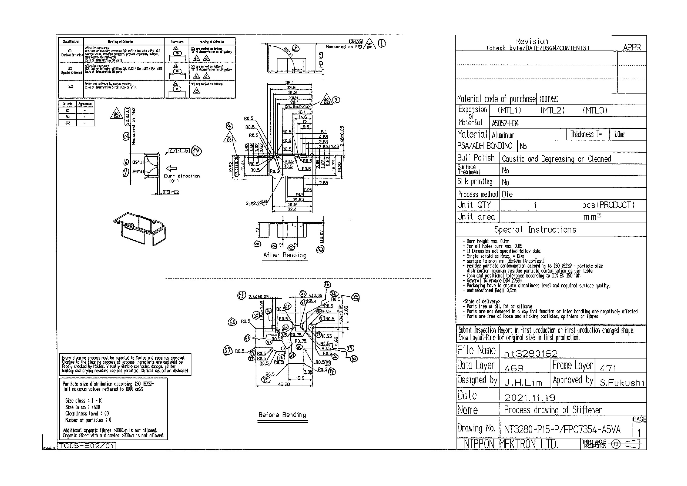
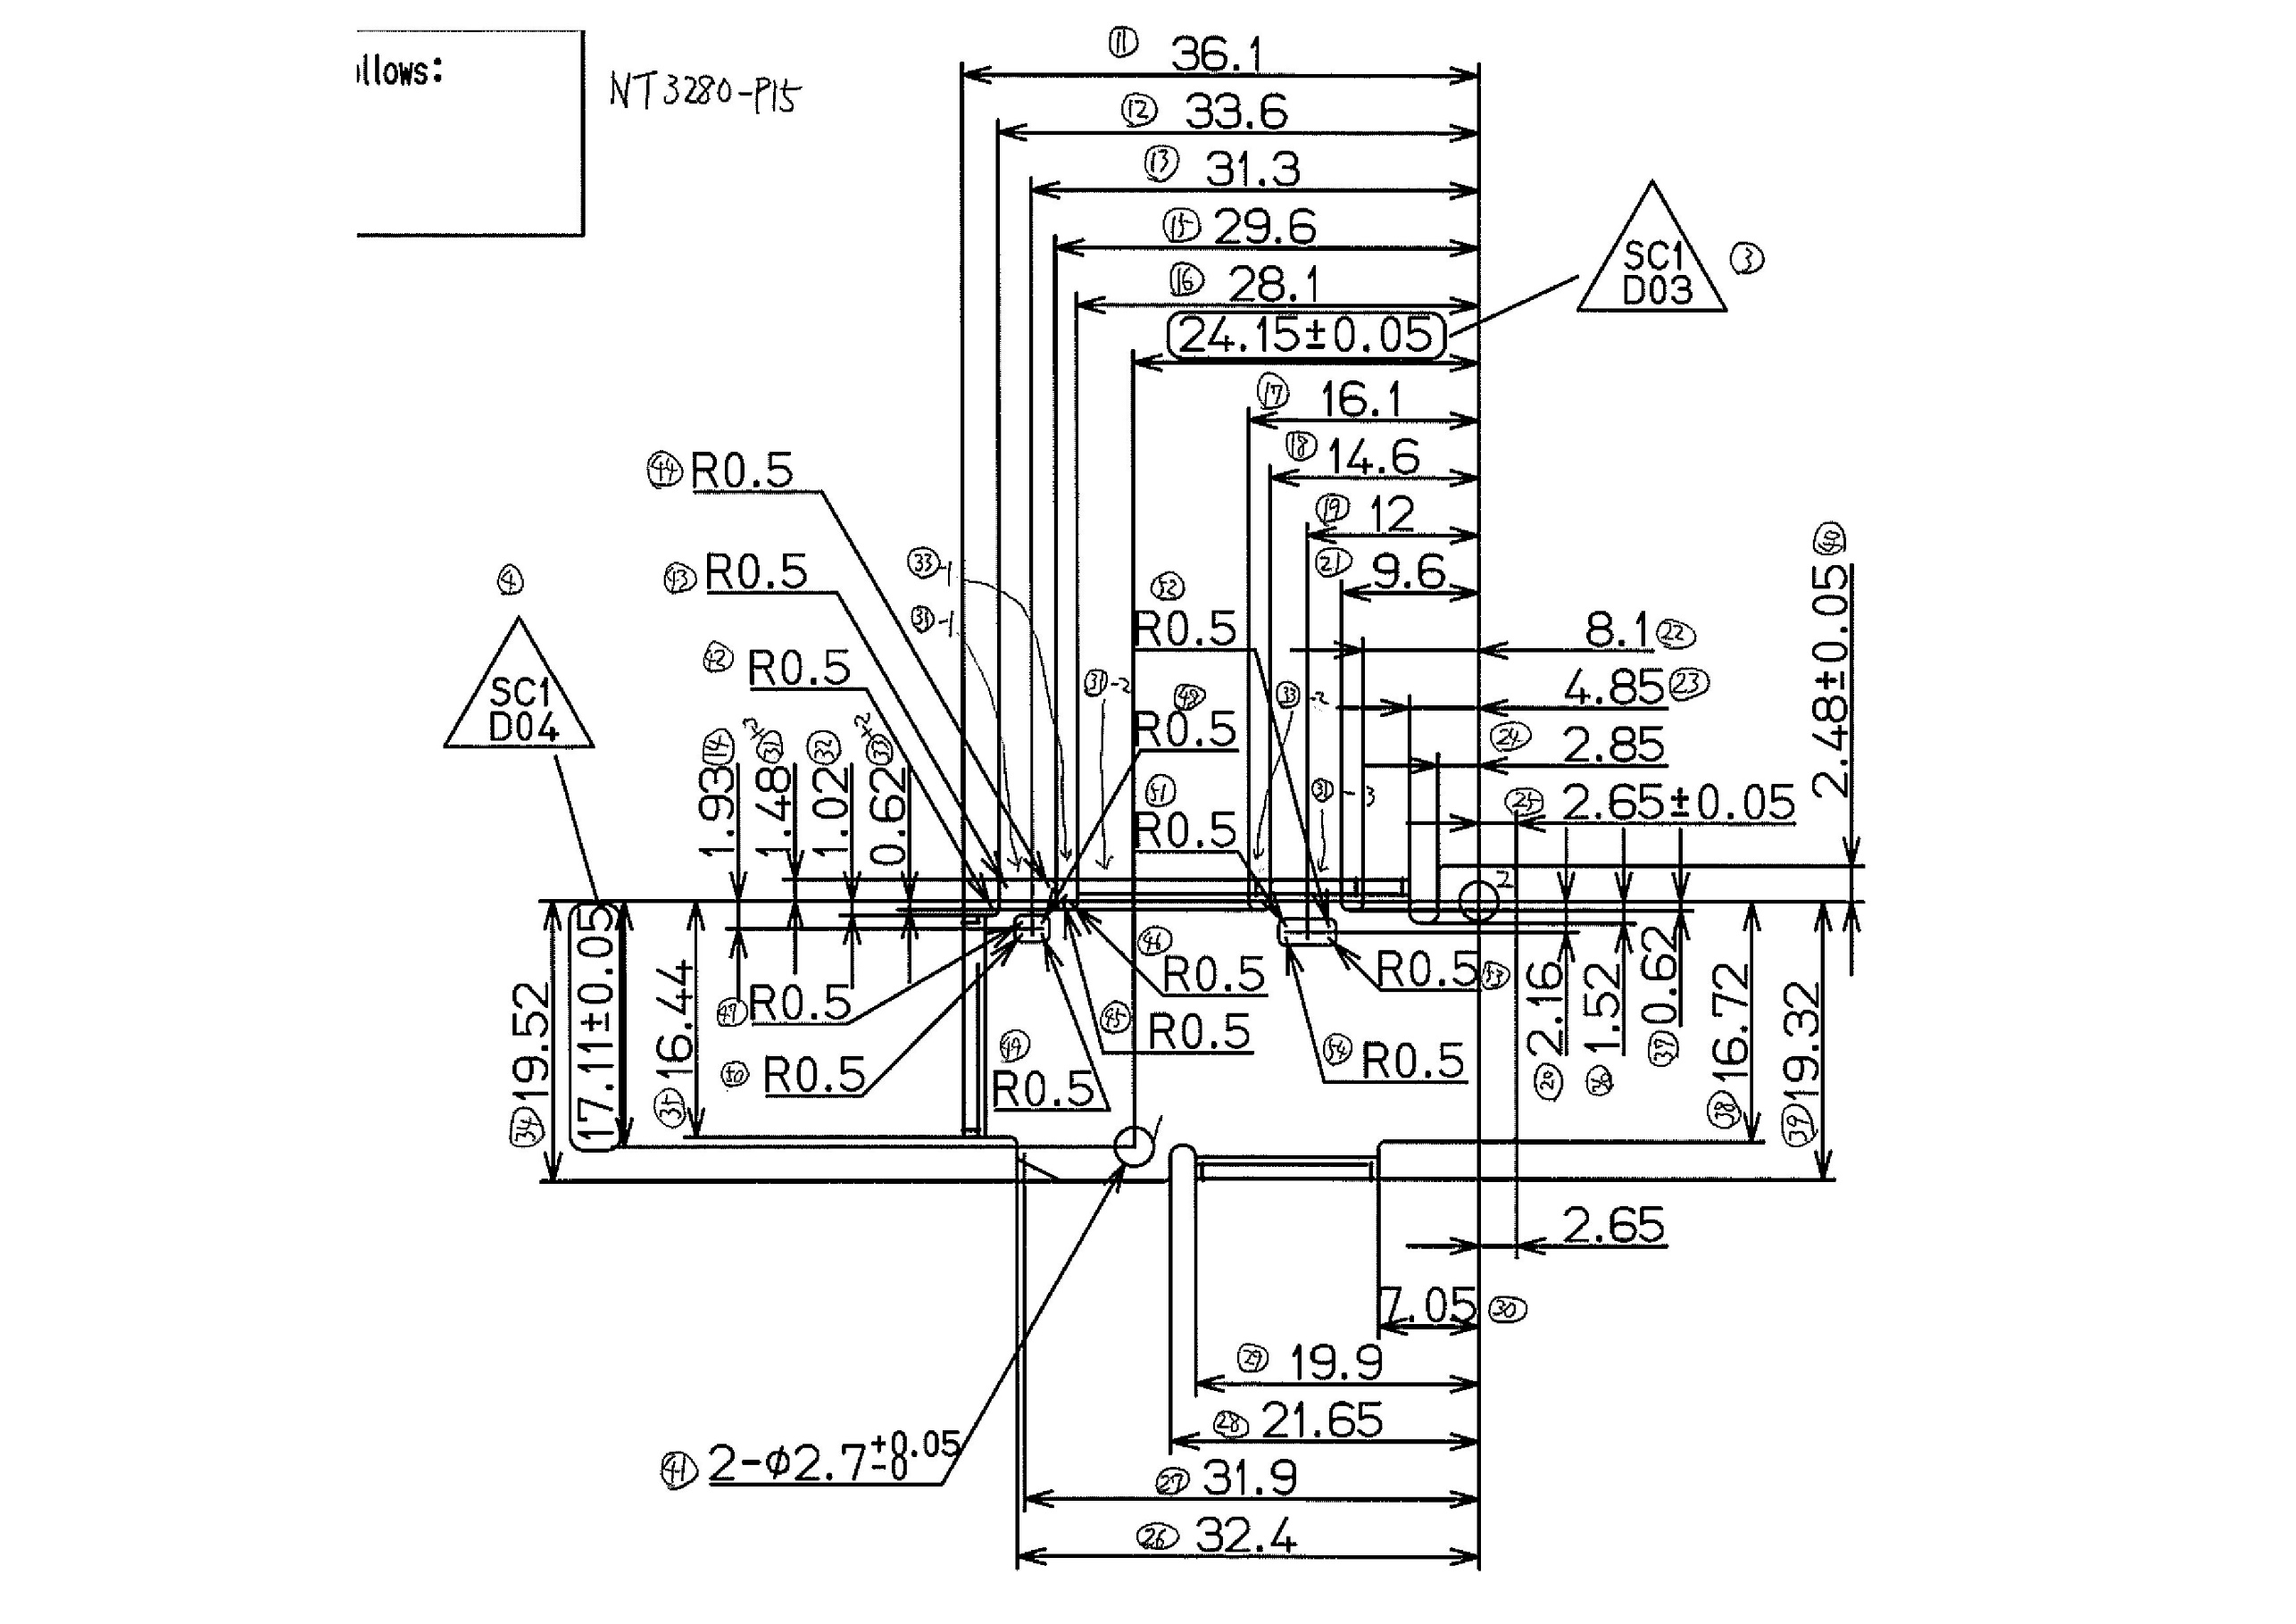
 |  |  |  |  |  |  |  |  |  |  |  | 工程能力調査表 |  |  |  |  |  |  |  |  |  |  |  |  |  |  |  |  |  |  | 1 |  | 項中 |  | 1 | 項

図番 | NT3280-P15 |  |  |  |  |  |  |  |  | 品名 |  | 補強板 |  |  |  |  |  |  |  | 工程能力調査 |  |  |  | 測定日 |  | 2022-01-24 |  |  |  | 備考

項 目
規 格 |  | 38.750 |  | 0.30 |  | 20.80 |  | 0.10 |  |  | 24.15 |  | 0.05 |  | 17.11 |  | 0.05 |  | 0.00 |  | 0.00 |  | 0.00 |  | 0.00 |  | 0.00 |  | 0.00 |  | 0.00 |  |  | 0.00
 |  |  |  | -0.3 |  |  |  | -0.1 |  |  |  |  | -0.05 |  |  |  | -0.05 |  |  |  | 0 |  |  |  | 0 |  |  |  | 0 |  |  |  |  | 0 |  |  | 38.75 | 20.80 | 24.15 | 17.11
測定機器 | QV-Pro |  |  |  | QV-Pro |  |  |  | QV-Pro |  |  |  |  | QV-Pro |  |  |  | QV-Pro |  |  |  | QV-Pro |  |  |  | QV-Pro |  |  |  | Keyence IM |  |  |  |  |  |  | 0.300 | 0.100 | 0.050 | 0.050
両側／片側 | 両側 |  |  |  | 両側 |  |  |  | 両側 |  |  |  |  | 両側 |  |  |  | 両側 |  |  |  | 両側 |  |  |  | 両側 |  |  |  | 両側 |  |  |  |  |  |  | 0.300 | 0.100 | 0.050 | 0.050
1 |  |  | 38.7640 |  |  |  | 20.759 |  |  |  |  | 24.157 |  |  |  | 17.112 |  |  |  | 0.000 |  |  |  | 0.000 |  |  |  | 0.000 |  |  |  |  | 0.000 |  |  |  | 38.764 | 20.759 | 24.157 | 17.112
2 |  |  | 38.7630 |  |  |  | 20.762 |  |  |  |  | 24.158 |  |  |  | 17.111 |  |  |  | 0.000 |  |  |  | 0.000 |  |  |  | 0.000 |  |  |  |  | 0.000 |  |  |  | 38.763 | 20.762 | 24.158 | 17.111
3 |  |  | 38.7650 |  |  |  | 20.761 |  |  |  |  | 24.157 |  |  |  | 17.112 |  |  |  | 0.000 |  |  |  | 0.000 |  |  |  | 0.000 |  |  |  |  | 0.000 |  |  |  | 38.765 | 20.761 | 24.157 | 17.112
4 |  |  | 38.7580 |  |  |  | 20.762 |  |  |  |  | 24.157 |  |  |  | 17.111 |  |  |  | 0.000 |  |  |  | 0.000 |  |  |  | 0.000 |  |  |  |  | 0.000 |  |  |  | 38.758 | 20.762 | 24.157 | 17.111
5 |  |  | 38.7590 |  |  |  | 20.762 |  |  |  |  | 24.160 |  |  |  | 17.107 |  |  |  | 0.000 |  |  |  | 0.000 |  |  |  | 0.000 |  |  |  |  | 0.000 |  |  |  | 38.759 | 20.762 | 24.160 | 17.107
6 |  |  | 38.7540 |  |  |  | 20.757 |  |  |  |  | 24.160 |  |  |  | 17.108 |  |  |  | 0.000 |  |  |  | 0.000 |  |  |  | 0.000 |  |  |  |  | 0.000 |  |  |  | 38.754 | 20.757 | 24.160 | 17.108
7 |  |  | 38.7560 |  |  |  | 20.760 |  |  |  |  | 24.158 |  |  |  | 17.110 |  |  |  | 0.000 |  |  |  | 0.000 |  |  |  | 0.000 |  |  |  |  | 0.000 |  |  |  | 38.756 | 20.760 | 24.158 | 17.110
8 |  |  | 38.7640 |  |  |  | 20.754 |  |  |  |  | 24.158 |  |  |  | 17.112 |  |  |  | 0.000 |  |  |  | 0.000 |  |  |  | 0.000 |  |  |  |  | 0.000 |  |  |  | 38.764 | 20.754 | 24.158 | 17.112
9 |  |  | 38.7560 |  |  |  | 20.759 |  |  |  |  | 24.158 |  |  |  | 17.112 |  |  |  | 0.000 |  |  |  | 0.000 |  |  |  | 0.000 |  |  |  |  | 0.000 |  |  |  | 38.756 | 20.759 | 24.158 | 17.112
10 |  |  | 38.7550 |  |  |  | 20.762 |  |  |  |  | 24.158 |  |  |  | 17.110 |  |  |  | 0.000 |  |  |  | 0.000 |  |  |  | 0.000 |  |  |  |  | 0.000 |  |  |  | 38.755 | 20.762 | 24.158 | 17.110
11 |  |  | 38.7620 |  |  |  | 20.757 |  |  |  |  | 24.162 |  |  |  | 17.109 |  |  |  | 0.000 |  |  |  | 0.000 |  |  |  | 0.000 |  |  |  |  | 0.000 |  |  |  | 38.762 | 20.757 | 24.162 | 17.109
12 |  |  | 38.7530 |  |  |  | 20.756 |  |  |  |  | 24.157 |  |  |  | 17.114 |  |  |  | 0.000 |  |  |  | 0.000 |  |  |  | 0.000 |  |  |  |  | 0.000 |  |  |  | 38.753 | 20.756 | 24.157 | 17.114
13 |  |  | 38.7640 |  |  |  | 20.755 |  |  |  |  | 24.158 |  |  |  | 17.113 |  |  |  | 0.000 |  |  |  | 0.000 |  |  |  | 0.000 |  |  |  |  | 0.000 |  |  |  | 38.764 | 20.755 | 24.158 | 17.113
14 |  |  | 38.7620 |  |  |  | 20.755 |  |  |  |  | 24.157 |  |  |  | 17.115 |  |  |  | 0.000 |  |  |  | 0.000 |  |  |  | 0.000 |  |  |  |  | 0.000 |  |  |  | 38.762 | 20.755 | 24.157 | 17.115
15 |  |  | 38.7600 |  |  |  | 20.757 |  |  |  |  | 24.160 |  |  |  | 17.109 |  |  |  | 0.000 |  |  |  | 0.000 |  |  |  | 0.000 |  |  |  |  | 0.000 |  |  |  | 38.760 | 20.757 | 24.160 | 17.109
16 |  |  | 38.7590 |  |  |  | 20.760 |  |  |  |  | 24.158 |  |  |  | 17.112 |  |  |  | 0.000 |  |  |  | 0.000 |  |  |  | 0.000 |  |  |  |  | 0.000 |  |  |  | 38.759 | 20.760 | 24.158 | 17.112
17 |  |  | 38.7540 |  |  |  | 20.759 |  |  |  |  | 24.157 |  |  |  | 17.114 |  |  |  | 0.000 |  |  |  | 0.000 |  |  |  | 0.000 |  |  |  |  | 0.000 |  |  |  | 38.754 | 20.759 | 24.157 | 17.114
18 |  |  | 38.7570 |  |  |  | 20.752 |  |  |  |  | 24.158 |  |  |  | 17.111 |  |  |  | 0.000 |  |  |  | 0.000 |  |  |  | 0.000 |  |  |  |  | 0.000 |  |  |  | 38.757 | 20.752 | 24.158 | 17.111
19 |  |  | 38.7620 |  |  |  | 20.753 |  |  |  |  | 24.161 |  |  |  | 17.109 |  |  |  | 0.000 |  |  |  | 0.000 |  |  |  | 0.000 |  |  |  |  | 0.000 |  |  |  | 38.762 | 20.753 | 24.161 | 17.109
20 |  |  | 38.7570 |  |  |  | 20.750 |  |  |  |  | 24.161 |  |  |  | 17.110 |  |  |  | 0.000 |  |  |  | 0.000 |  |  |  | 0.000 |  |  |  |  | 0.000 |  |  |  | 38.757 | 20.750 | 24.161 | 17.110
21 |  |  | 38.7520 |  |  |  | 20.754 |  |  |  |  | 24.161 |  |  |  | 17.108 |  |  |  | 0.000 |  |  |  | 0.000 |  |  |  | 0.000 |  |  |  |  | 0.000 |  |  |  | 38.752 | 20.754 | 24.161 | 17.108
22 |  |  | 38.7650 |  |  |  | 20.761 |  |  |  |  | 24.159 |  |  |  | 17.112 |  |  |  | 0.000 |  |  |  | 0.000 |  |  |  | 0.000 |  |  |  |  | 0.000 |  |  |  | 38.765 | 20.761 | 24.159 | 17.112
23 |  |  | 38.7630 |  |  |  | 20.764 |  |  |  |  | 24.153 |  |  |  | 17.118 |  |  |  | 0.000 |  |  |  | 0.000 |  |  |  | 0.000 |  |  |  |  | 0.000 |  |  |  | 38.763 | 20.764 | 24.153 | 17.118
24 |  |  | 38.7610 |  |  |  | 20.764 |  |  |  |  | 24.158 |  |  |  | 17.114 |  |  |  | 0.000 |  |  |  | 0.000 |  |  |  | 0.000 |  |  |  |  | 0.000 |  |  |  | 38.761 | 20.764 | 24.158 | 17.114
25 |  |  | 38.7660 |  |  |  | 20.758 |  |  |  |  | 24.160 |  |  |  | 17.113 |  |  |  | 0.000 |  |  |  | 0.000 |  |  |  | 0.000 |  |  |  |  | 0.000 |  |  |  | 38.766 | 20.758 | 24.160 | 17.113
26 |  |  | 38.7620 |  |  |  | 20.762 |  |  |  |  | 24.157 |  |  |  | 17.114 |  |  |  | 0.000 |  |  |  | 0.000 |  |  |  | 0.000 |  |  |  |  | 0.000 |  |  |  | 38.762 | 20.762 | 24.157 | 17.114
27 |  |  | 38.7620 |  |  |  | 20.762 |  |  |  |  | 24.157 |  |  |  | 17.114 |  |  |  | 0.000 |  |  |  | 0.000 |  |  |  | 0.000 |  |  |  |  | 0.000 |  |  |  | 38.762 | 20.762 | 24.157 | 17.114
28 |  |  | 38.7600 |  |  |  | 20.755 |  |  |  |  | 24.161 |  |  |  | 17.109 |  |  |  | 0.000 |  |  |  | 0.000 |  |  |  | 0.000 |  |  |  |  | 0.000 |  |  |  | 38.760 | 20.755 | 24.161 | 17.109
29 |  |  | 38.7590 |  |  |  | 20.757 |  |  |  |  | 24.159 |  |  |  | 17.111 |  |  |  | 0.000 |  |  |  | 0.000 |  |  |  | 0.000 |  |  |  |  | 0.000 |  |  |  | 38.759 | 20.757 | 24.159 | 17.111
30 |  |  | 38.7560 |  |  |  | 20.757 |  |  |  |  | 24.158 |  |  |  | 17.113 |  |  |  | 0.000 |  |  |  | 0.000 |  |  |  | 0.000 |  |  |  |  | 0.000 |  |  |  | 38.756 | 20.757 | 24.158 | 17.113
ｘ | 38.7597 |  |  |  | 20.7582 |  |  |  | 24.158 |  |  |  |  | 17.112 |  |  |  | 0.000 |  |  |  | 0.000 |  |  |  | 0.000 |  |  |  | 0.000
σ | 0.00395 |  |  |  | 0.00366 |  |  |  | 0.00183 |  |  |  |  | 0.00243 |  |  |  | 0.00000 |  |  |  | 0.00000 |  |  |  | 0.00000 |  |  |  | 0.00000
Cp | 25.311 |  |  |  | 9.104 |  |  |  | 9.096 |  |  |  |  | 6.856 |  |  |  | #DIV/0! |  |  |  | #DIV/0! |  |  |  | #DIV/0! |  |  |  | #DIV/0!
Cpk | 24.495 |  |  |  | 5.298 |  |  |  | 7.562 |  |  |  |  | 6.641 |  |  |  | #DIV/0! |  |  |  | #DIV/0! |  |  |  | #DIV/0! |  |  |  | #DIV/0!
判定 | 工程能力は満足している |  |  |  | 工程能力は満足している |  |  |  | 工程能力は満足している |  |  |  |  | 工程能力は満足している |  |  |  | #DIV/0! |  |  |  | #DIV/0! |  |  |  | #DIV/0! |  |  |  | #DIV/0!

量産時 | 画像測定器 |  |  |  | 画像測定器 |  |  |  | 画像測定器 |  |  |  |  | 画像測定器 |  |  |  | 画像測定器 |  |  |  | 画像測定器 |  |  |  | 画像測定器 |  |  |  | 画像測定器
 | 抜取り |  |  |  | 抜取り |  |  |  | 抜取り |  |  |  |  | 抜取り |  |  |  | 抜取り |  |  |  | 抜取り |  |  |  | 抜取り |  |  |  | 抜取り

 |  |  |  |  |  |  |  |  |  |  |  |  |  |  |  |  |  |  |  |  |  |  |  |  |  |  |  |  |  |  |  | 承認 |  |  | 作成
 |  |  |  |  |  |  |  |  |  |  |  |  |  |  |  |  |  |  |  |  |  |  |  |  |  |  |  |  |  |  |  | 平野 |  |  | 石栗

